Acclimation
 | ZT0 | ZT1 | ZT2 | ZT3 | ZT4 | ZT5 | ZT6 | ZT7 | ZT8 | ZT9 | ZT10 | ZT11 | ZT12 | ZT13 | ZT14 | ZT15 | ZT16 | ZT17 | ZT18 | ZT19 | ZT20 | ZT21 | ZT22 | ZT23
D1-T1 | 28.340740741 | 28.288425926 | 28.339814815 | 27.630 | 27.722 | 28.328 | 27.956 | 26.589 | 27.447 | 27.883 | 27.431 | 27.753 | 27.231 | 27.161 | 27.019 | 26.972 | 26.761 | 26.814 | 26.617 | 26.942 | 26.847 | 26.750 | 26.861 | 27.186
D1-T2 | 28.340740741 | 28.288425926 | 28.339814815 | 28.091137566 | 28.506597222 | 28.742708333 | 28.828125 | 28.601041667 | 28.988 | 28.525 | 29.058 | 28.633 | 28.533 | 28.683 | 29.011 | 27.886 | 27.911 | 27.461 | 27.275 | 27.147 | 27.108 | 27.169 | 27.497 | 27.550
D1-T3 | 28.340740741 | 28.288425926 | 28.339814815 | 28.091137566 | 28.333 | 28.247 | 28.322 | 29.939 | 30.917 | 30.936 | 30.797 | 30.119 | 29.061 | 29.122 | 28.583 | 28.506 | 28.200 | 28.189 | 28.206 | 27.800 | 27.806 | 27.836 | 28.369 | 28.117
D2-T1 | 28.605 | 27.908 | 28.456 | 27.528 | 27.461 | 28.025 | 28.197 | 27.419 | 27.778 | 28.408 | 28.442 | 28.153 | 27.247 | 27.061 | 27.172 | 27.147 | 26.989 | 27.014 | 26.758 | 27.203 | 26.917 | 26.917 | 26.969 | 27.514
D2-T2 | 27.541 | 27.442 | 27.725 | 27.614 | 29.164 | 28.758 | 29.544 | 29.003 | 29.044 | 28.692 | 29.194 | 28.192 | 27.408 | 27.350 | 27.328 | 27.433 | 27.233 | 27.494 | 27.328 | 27.228 | 27.719 | 27.617 | 27.875 | 28.000
D2-T3 | 30.632 | 29.389 | 29.403 | 29.264 | 29.433 | 29.489 | 29.769 | 29.219 | 29.272 | 29.083 | 29.089 | 29.317 | 28.086 | 27.814 | 27.711 | 27.569 | 28.200 | 27.739 | 27.531 | 27.375 | 27.533 | 27.503 | 27.617 | 27.475
D3-T1 | 26.895 | 27.178 | 27.547 | 26.981 | 27.575 | 27.864 | 27.900 | 28.011 | 28.089 | 27.747 | 27.553 | 28.456 | 27.458 | 27.569 | 27.519 | 27.547 | 27.289 | 27.431 | 27.183 | 27.406 | 27.061 | 27.047 | 27.086 | 27.206
D3-T2 | 27.606 | 28.906 | 28.294 | 28.608 | 28.867 | 29.389 | 29.017 | 28.708 | 28.503 | 28.303 | 28.067 | 28.736 | 27.897 | 27.572 | 27.739 | 27.611 | 27.311 | 27.317 | 27.678 | 27.703 | 27.844 | 27.814 | 27.581 | 27.475
D3-T3 | 28.766 | 28.908 | 28.614 | 29.014 | 29.497 | 29.842 | 29.919 | 29.919 | 29.114 | 29.169 | 29.389 | 30.328 | 28.050 | 27.936 | 27.783 | 27.475 | 27.772 | 27.472 | 27.386 | 26.275 | 26.283 | 26.622 | 26.856 | 27.078
MEAN | 28.340740741 | 28.288425926 | 28.339814815 | 28.091137566 | 28.506597222 | 28.742708333 | 28.828125 | 28.601041667 | 28.794664903 | 28.749691358 | 28.779938272 | 28.854012346 | 27.885802469 | 27.807716049 | 27.762962963 | 27.57191358 | 27.518518519 | 27.436728395 | 27.329012346 | 27.230864198 | 27.235493827 | 27.252777778 | 27.412345679 | 27.511111111
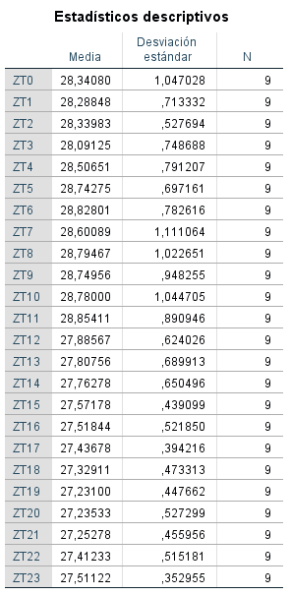
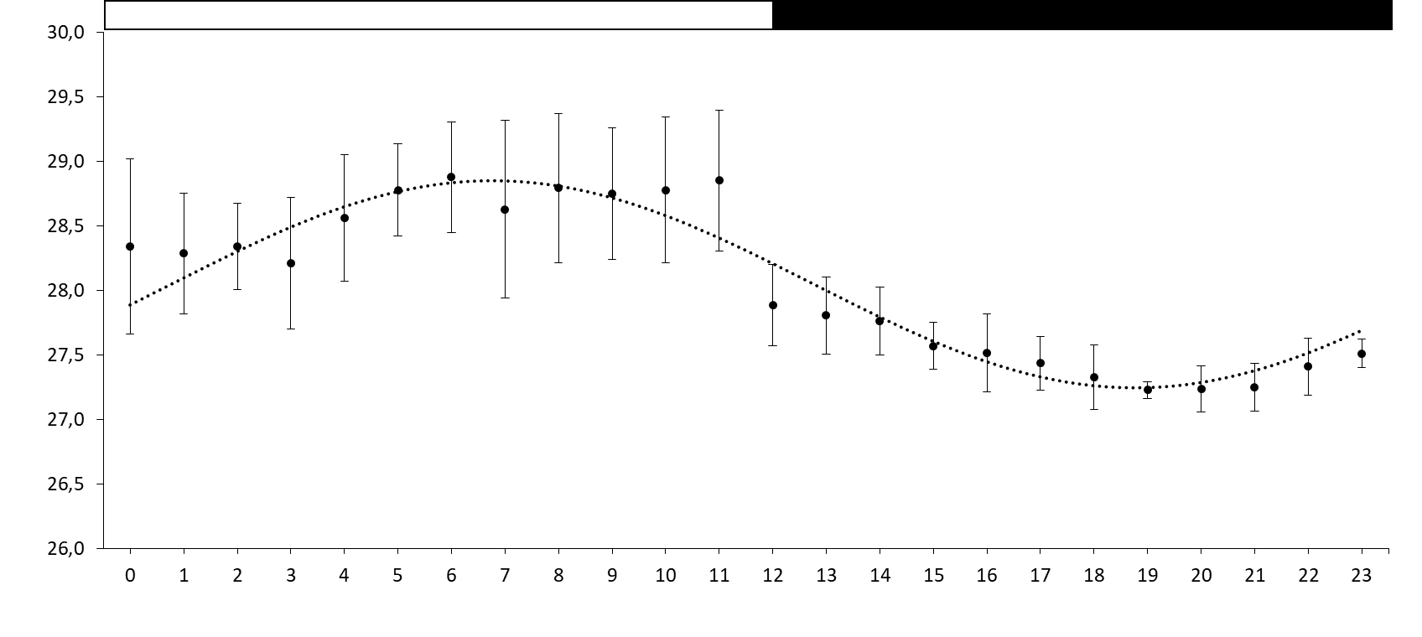
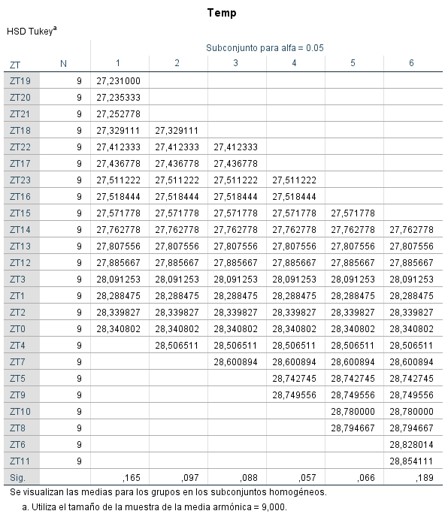
abcd
a
ab
ab
a
D=Day
T=Trial
abcdef
abcde
abc
abc
abcdef

abcdef
abcdef
bcdef
abcdef
def
ef
f
f
def
cdef
abcdef
f
abcdef
cdef

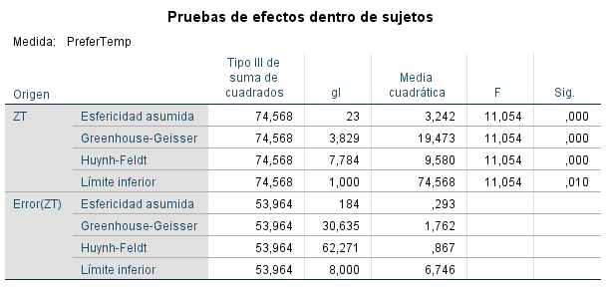

 |  |  |  |  |  |  |  | Bonferroni pairwise comparisons:
 |  |  |  |  |  |  |  | ZT8>ZT18
 |  |  |  |  |  |  |  | ZT9>ZT18
 |  |  |  |  |  |  |  | ZT11>ZT16
 |  |  |  |  |  |  |  | ZT11>ZT18

Experiment
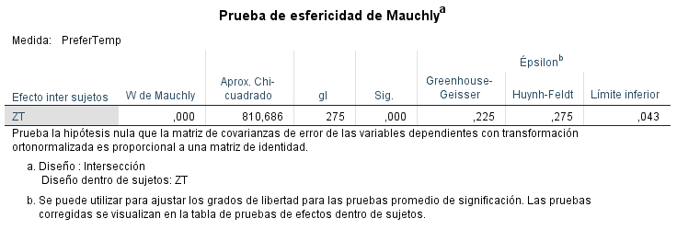
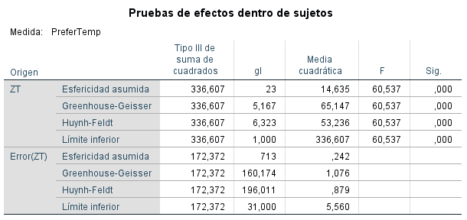
 | ZT0 | ZT1 | ZT2 | ZT3 | ZT4 | ZT5 | ZT6 | ZT7 | ZT8 | ZT9 | ZT10 | ZT11 | ZT12 | ZT13 | ZT14 | ZT15 | ZT16 | ZT17 | ZT18 | ZT19 | ZT20 | ZT21 | ZT22 | ZT23
D1-T1 | 27.991452991 | 28.177777778 | 28.516666667 | 28.586111111 | 28.594444444 | 28.708333333 | 28.488888889 | 28.327777778 | 28.75 | 28.625 | 29.35 | 28.963888889 | 27.944444444 | 27.711111111 | 27.947222222 | 27.494444444 | 27.261111111 | 27.352777778 | 27.602777778 | 27.358333333 | 27.119444444 | 26.963888889 | 27.177777778 | 27.694915254
D1-T2 | 29.037606838 | 28.661111111 | 28.258333333 | 28.911111111 | 29.169444444 | 28.408333333 | 28.363888889 | 28.791666667 | 28.869444444 | 28.086111111 | 28.627777778 | 29.602777778 | 28.505555556 | 28.080555556 | 27.905555556 | 27.319444444 | 27.227777778 | 27.275 | 27.291666667 | 27.530555556 | 27.488888889 | 27.780555556 | 28.011111111 | 28.216666667
D1-T3 | 29.976068376 | 29.930555556 | 29.438888889 | 30.016666667 | 30.322222222 | 30.219444444 | 30.188888889 | 29.997222222 | 28.786111111 | 29.141666667 | 29.297222222 | 29.533333333 | 27.736111111 | 27.547222222 | 27.330555556 | 27.269444444 | 27.627777778 | 28.052777778 | 28.113888889 | 28.294444444 | 28.375 | 27.986111111 | 28.294444444 | 28.688888889
D2-T1 | 29.872649573 | 28.65 | 28.3 | 28.641666667 | 28.5 | 28.213888889 | 28.5 | 28.694444444 | 28.233333333 | 28.866666667 | 29.380555556 | 28.183333333 | 27.897222222 | 27.522222222 | 27.469444444 | 27.661111111 | 27.166666667 | 27.041666667 | 26.975 | 26.927777778 | 27.066666667 | 26.841666667 | 27.316666667 | 27.480555556
D2-T2 | 29.182051282 | 28.875 | 28.4 | 28.427777778 | 28.305555556 | 28.619444444 | 28.538888889 | 28.125 | 28.641666667 | 27.844444444 | 28.433333333 | 28.230555556 | 27.861111111 | 27.761111111 | 27.463888889 | 27.686111111 | 27.249641577 | 27.203584229 | 27.212096774 | 27.285087046 | 27.367592593 | 27.538240741 | 27.760092593 | 28.00168236
D2-T3 | 29.011371867 | 29.247222222 | 29.516666667 | 29.752777778 | 29.413888889 | 29.308333333 | 29.238888889 | 29.377777778 | 29.272222222 | 29.8 | 30.255555556 | 30.038888889 | 28.236111111 | 27.786111111 | 27.847222222 | 27.869444444 | 28.211111111 | 27.866666667 | 28.027777778 | 27.875 | 27.586111111 | 27.694444444 | 27.927777778 | 28.094444444
D3-T1 | 28.326495726 | 28.286111111 | 28.188888889 | 27.966666667 | 28.463888889 | 28.508333333 | 29.616666667 | 28.794444444 | 28.658333333 | 28.791666667 | 28.836111111 | 28.236111111 | 27.486111111 | 27.441666667 | 27.452777778 | 27.455555556 | 27.205555556 | 26.819444444 | 26.7 | 26.579365079 | 27.367592593 | 27.538240741 | 27.760092593 | 28.00168236
D3-T2 | 28.300094162 | 28.709498208 | 28.688530466 | 28.734504608 | 28.899462366 | 28.954301075 | 28.850995095 | 28.762992832 | 28.693100358 | 28.72983871 | 28.555555556 | 28.377777778 | 27.558333333 | 27.561111111 | 27.352777778 | 26.972222222 | 26.761111111 | 26.697222222 | 26.766666667 | 26.883333333 | 26.872222222 | 27.030555556 | 27.538888889 | 27.822222222
D3-T3 | 29.173504274 | 29.258333333 | 29.4 | 28.683333333 | 28.811111111 | 29.030555556 | 29.636111111 | 29.786111111 | 30.494444444 | 30.769444444 | 31.233333333 | 29.597222222 | 28.258333333 | 28.002777778 | 27.577777778 | 27.652777778 | 27.561111111 | 27.505555556 | 27.502777778 | 27.558333333 | 27.855555556 | 27.961111111 | 28.080555556 | 28.247222222
D4-T1 | 28.300094162 | 28.833333333 | 28.872222222 | 28.897222222 | 28.863888889 | 28.388888889 | 28.197222222 | 28.175 | 28.627777778 | 28.147222222 | 27.366666667 | 27.819444444 | 27.3 | 27.5 | 27.277777778 | 27.311111111 | 27.022222222 | 26.916666667 | 26.577777778 | 26.438888889 | 26.577777778 | 27.027777778 | 27.5 | 27.780555556
D4-T2 | 28.258974359 | 28.452777778 | 28.919444444 | 28.944444444 | 28.411111111 | 29.119444444 | 29.466666667 | 29.713888889 | 28.877777778 | 28.758333333 | 28.480555556 | 29.436111111 | 27.608333333 | 27.361111111 | 27.486111111 | 27.108333333 | 27.222222222 | 27.133333333 | 27.319444444 | 27.072222222 | 27.416666667 | 27.308333333 | 27.311111111 | 27.425
D4-T3 | 29.835897436 | 30.322222222 | 29.863888889 | 30.011111111 | 29.85 | 30.027777778 | 30.252777778 | 29.811111111 | 29.419444444 | 29.680555556 | 30.044444444 | 30.177777778 | 27.747222222 | 27.961111111 | 27.905555556 | 27.755555556 | 27.694444444 | 27.886111111 | 27.952777778 | 27.988888889 | 28.322222222 | 28.766666667 | 28.952777778 | 28.95
D5-T1 | 28.162393162 | 28.144444444 | 28.158333333 | 28.044642857 | 28.183333333 | 28.005555556 | 27.916666667 | 27.855555556 | 28.075 | 28.261111111 | 27.672222222 | 27.661111111 | 27.227777778 | 27.036111111 | 26.977777778 | 26.747222222 | 26.616666667 | 26.402777778 | 26.372222222 | 26.663888889 | 26.738888889 | 27.122222222 | 27.722222222 | 27.972222222
D5-T2 | 28.324786325 | 28.355555556 | 28.625 | 28.113888889 | 28.338888889 | 29.958333333 | 29.25 | 28.308333333 | 29.630555556 | 28.344444444 | 28.466666667 | 29.202777778 | 28.352777778 | 28.155555556 | 27.663888889 | 28.108333333 | 27.633333333 | 27.844444444 | 28.113888889 | 27.955555556 | 27.583333333 | 27.461111111 | 27.305555556 | 27.719444444
D5-T3 | 28.864102564 | 29.827777778 | 30.244444444 | 30.144444444 | 30.613888889 | 30.113888889 | 29.780555556 | 30.25 | 30.469444444 | 30.302777778 | 30.952777778 | 29.352777778 | 27.211111111 | 27.416666667 | 27.338888889 | 27.319444444 | 27.555555556 | 27.511111111 | 27.552777778 | 27.480555556 | 27.952777778 | 27.747222222 | 27.761111111 | 27.836111111
D6-T1 | 29.118803419 | 27.922222222 | 27.616666667 | 27.580555556 | 27.861111111 | 27.455555556 | 27.580555556 | 27.655555556 | 27.413888889 | 27.9 | 27.925 | 28.616666667 | 27.308333333 | 27.055555556 | 26.897222222 | 27.130555556 | 26.744444444 | 26.669444444 | 26.622222222 | 26.658333333 | 26.408333333 | 26.941666667 | 27.313888889 | 27.736111111
D6-T2 | 25.094017094 | 27.761111111 | 27.622222222 | 27.569444444 | 28.416666667 | 29.077777778 | 28.825 | 29.594444444 | 29.277777778 | 29.141666667 | 29.441666667 | 28.813888889 | 27.261111111 | 26.752777778 | 26.625 | 26.933333333 | 26.911111111 | 26.616666667 | 26.502777778 | 27.066666667 | 27.325 | 27.45 | 27.827777778 | 27.55
D6-T3 | 29.600854701 | 29.897222222 | 30.575 | 30.125 | 30.305555556 | 30.002777778 | 29.569444444 | 28.930555556 | 28.8 | 29.75 | 29.383333333 | 29.383333333 | 27.777777778 | 27.438888889 | 27.427777778 | 27.508333333 | 27.577777778 | 27.752777778 | 27.772222222 | 27.941666667 | 27.861111111 | 28.094444444 | 28.227777778 | 28.455555556
D7-T1 | 26.182051282 | 28.280555556 | 27.769444444 | 27.594444444 | 27.822222222 | 28.019444444 | 27.888888889 | 27.586111111 | 27.347222222 | 27.086111111 | 28.116666667 | 27.794444444 | 27.627777778 | 27.380555556 | 26.9 | 26.855555556 | 26.888888889 | 26.502777778 | 26.661111111 | 26.894444444 | 27.075 | 27.597222222 | 27.761111111 | 27.736111111
D7-T2 | 26.329059829 | 27.894444444 | 27.988888889 | 28.144444444 | 28.975 | 28.194444444 | 27.655555556 | 27.933333333 | 28.536111111 | 27.997222222 | 27.091666667 | 27.941666667 | 27.444444444 | 27.444444444 | 27.380555556 | 27.480555556 | 27.538888889 | 27.277777778 | 27.25 | 27.461111111 | 27.105555556 | 27.413888889 | 27.547222222 | 27.736111111
D7-T3 | 28.736752137 | 29.952777778 | 29.8 | 30.166666667 | 30.827777778 | 30.905555556 | 31.577777778 | 30.611111111 | 28.813888889 | 30.233333333 | 29.65 | 30.483333333 | 28.108333333 | 28.011111111 | 28.305555556 | 28.055555556 | 27.622222222 | 27.630555556 | 27.661111111 | 27.35 | 27.666666667 | 27.6 | 28.111111111 | 28.480555556
D8-T1 | 28.352136752 | 28.275 | 28.180555556 | 28.786111111 | 27.869444444 | 27.969444444 | 28.605555556 | 28.158333333 | 28.044444444 | 28.269444444 | 28.508333333 | 28.166666667 | 27.291666667 | 27.358333333 | 27.219444444 | 27.016666667 | 26.933333333 | 26.991666667 | 27.269444444 | 27.533333333 | 27.416666667 | 27.741666667 | 28.25 | 28.258333333
D8-T2 | 27.014529915 | 27.822222222 | 28.038888889 | 27.855555556 | 28.019444444 | 28.791666667 | 28.038888889 | 29.011111111 | 28.977777778 | 28.633333333 | 28.127777778 | 28.463888889 | 27.741666667 | 27.338888889 | 27.363888889 | 27.425 | 26.938888889 | 27.102777778 | 27.238888889 | 27.122222222 | 27.066666667 | 27.363888889 | 27.613888889 | 28.261111111
D8-T3 | 30.031623932 | 30.341666667 | 29.588888889 | 30.377777778 | 30.038888889 | 29.611111111 | 29.158333333 | 29.411111111 | 28.813888889 | 29.141666667 | 28.963888889 | 29.191666667 | 28.022222222 | 27.805555556 | 27.772222222 | 27.611111111 | 27.705555556 | 27.538888889 | 27.525 | 27.747222222 | 27.991666667 | 28.091666667 | 28.097222222 | 28.666666667
D9-T1 | 26.95042735 | 27.441666667 | 27.969444444 | 27.413888889 | 27.594444444 | 27.913888889 | 27.605555556 | 27.544444444 | 27.727777778 | 27.805555556 | 27.561111111 | 28.555555556 | 28.136111111 | 28.091666667 | 28.008333333 | 27.772222222 | 27.227777778 | 26.861111111 | 26.758333333 | 27.058333333 | 27.166666667 | 27.436111111 | 27.641666667 | 27.902777778
D9-T2 | 28.862393162 | 28.427777778 | 28.186111111 | 28.175 | 28.263888889 | 28.733333333 | 28.166666667 | 28.219444444 | 27.941666667 | 28.011111111 | 28.027777778 | 28.144444444 | 27.752777778 | 27.427777778 | 26.730555556 | 26.422222222 | 26.494444444 | 26.472222222 | 26.608333333 | 27.138888889 | 27.266666667 | 27.983333333 | 27.691666667 | 28.108333333
D9-T3 | 28.621367521 | 29.025 | 28.008333333 | 28.866666667 | 29.711111111 | 29.688888889 | 29.769444444 | 29.405555556 | 29.1 | 29.294444444 | 30.019444444 | 29.433333333 | 28.105555556 | 27.930555556 | 28.161111111 | 28.052777778 | 27.938888889 | 28.058333333 | 27.972222222 | 27.936111111 | 27.8 | 27.761111111 | 27.975 | 28.405555556
D10-T1 | 27.747863248 | 27.994444444 | 28.197222222 | 28.061111111 | 28.369444444 | 28.502777778 | 28.339181287 | 28.275 | 28.216666667 | 28.138888889 | 28.194444444 | 28.427777778 | 27.944444444 | 27.819444444 | 27.408333333 | 27.086111111 | 26.838888889 | 27.044444444 | 27.091666667 | 26.825 | 26.508333333 | 27 | 27.844444444 | 27.736111111
D10-T2 | 25.406837607 | 27.516666667 | 28.922222222 | 28.147222222 | 28.569444444 | 28.344444444 | 27.944444444 | 27.780555556 | 27.886111111 | 28.258333333 | 27.720338983 | 27.866666667 | 27.138888889 | 27.027777778 | 27.422222222 | 26.894444444 | 26.844444444 | 26.927777778 | 26.830555556 | 27.013888889 | 27.6 | 27.480555556 | 27.263888889 | 27.411111111
D10-T3 | 29.431623932 | 29.6 | 29.822222222 | 30.480555556 | 31.080555556 | 31.008333333 | 29.791666667 | 29.336111111 | 29.586111111 | 29.308333333 | 29.397222222 | 29.591666667 | 28.180555556 | 28.019444444 | 27.75 | 27.741666667 | 27.877777778 | 27.533333333 | 27.566666667 | 27.677777778 | 27.819444444 | 27.488888889 | 27.619444444 | 27.805555556
D11-T1 | 27.976068376 | 28.544444444 | 27.911111111 | 28.036111111 | 28.044444444 | 28.208333333 | 28.052777778 | 27.886111111 | 28.094444444 | 27.955555556 | 27.961111111 | 27.988888889 | 27.386111111 | 27.508333333 | 27.225 | 26.972222222 | 26.811111111 | 26.986111111 | 26.5 | 26.769444444 | 26.825 | 27.469444444 | 27.563888889 | 27.95
D11-T2 | 27.529059829 | 28.275 | 28.444444444 | 28.247222222 | 28.272222222 | 28.525 | 28.375 | 28.305555556 | 28.102777778 | 28.280555556 | 27.908333333 | 27.911111111 | 27.472222222 | 27.25 | 27.247222222 | 26.952777778 | 27.077777778 | 27.038888889 | 26.875 | 27.036111111 | 27.169444444 | 27.541666667 | 27.552777778 | 27.922222222
D11-T3
MEAN | 28.300094162 | 28.709498208 | 28.688530466 | 28.734504608 | 28.899462366 | 28.954301075 | 28.850995095 | 28.762992832 | 28.693100358 | 28.72983871 | 28.779715454 | 28.787152778 | 27.738454861 | 27.578298611 | 27.463802083 | 27.363802083 | 27.249641577 | 27.203584229 | 27.212096774 | 27.285087046 | 27.367592593 | 27.538240741 | 27.760092593 | 28.00168236
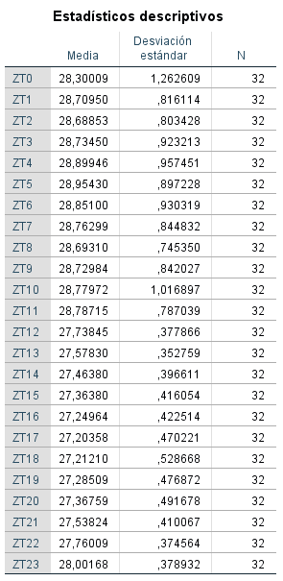

a
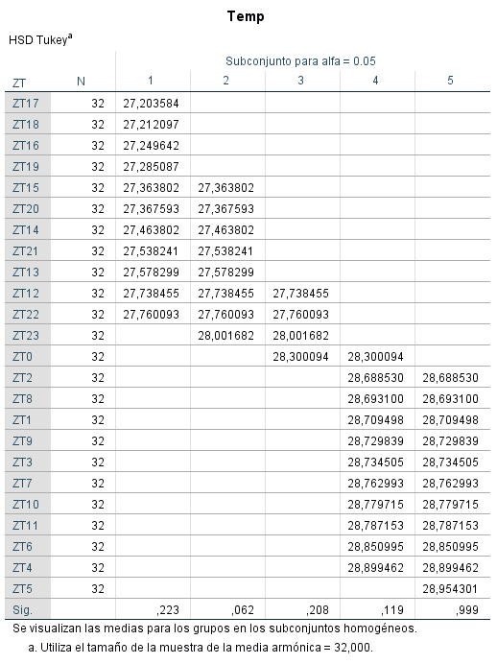
ab
ab
ab
ab
ab
ab
ab
D=Day
T=Trial
ab
ab
ab
bc

cd
cde
de
cde
de
de
de
e
e
de
e
e

